admin
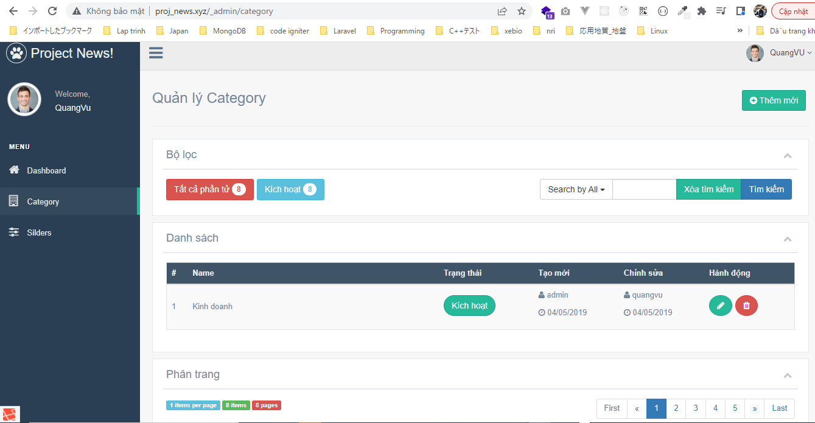
routes\web.php

Controllers\CategoryController.php
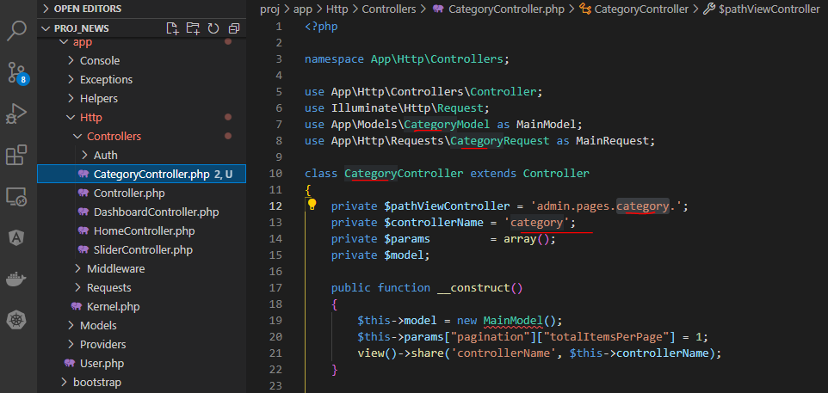

Models\CategoryModel.php
 | $fieldsearchAccepted thì chỉ có id và name thôi, không có description và link
 | $crudNotAccepted không có thumb_current, chỉ có _token
 | admin-list-items thì không có description, link và thumb

 | Không cần phần news-list-items

 |  |  |  |  | bỏ

 | Không cần phần get-thumb
 | get-item thì không cần description, link và thumb

 |  |  |  |  |  |  | bỏ

 | Không có thumb, bỏ _uploadThumb
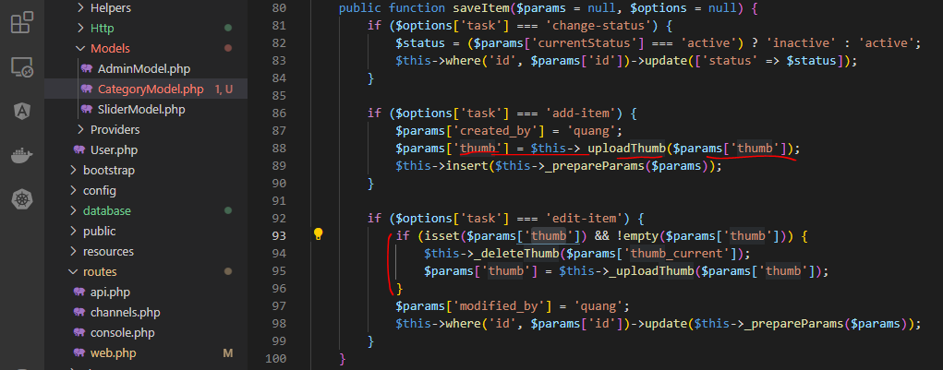

 |  |  |  |  | bỏ

 |  |  |  |  | bỏ

 |  |  | bỏ

Http\Requests\CategoryRequest.php

 | Không cần thumb
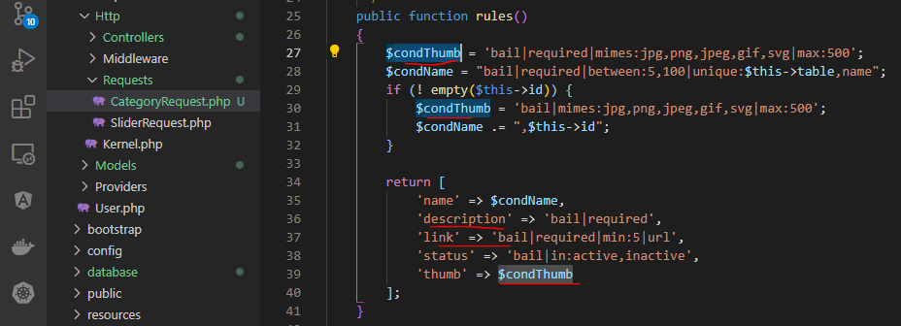

 |  |  |  | bỏ

 |  |  |  | bỏ

 |  |  |  | bỏ
 |  |  |  | bỏ

 |  |  |  | bỏ

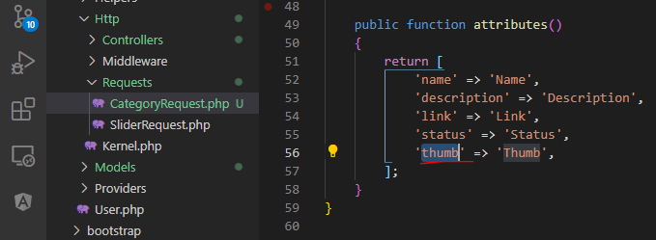

 |  | bỏ

views\admin\pages\category\index.blade.php

views\admin\pages\category\list.blade.php
 | Không cần description, link, thumb
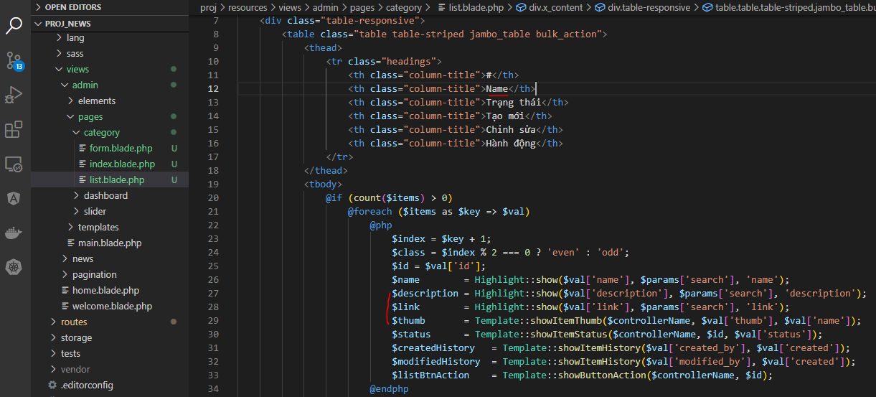

 |  |  |  |  |  |  | bỏ

 |  |  |  | Hiển thị name

views\admin\elements\sidebar_menu.blade.php

 |  |  |  |  |  |  | gắn link

config\zvn.php
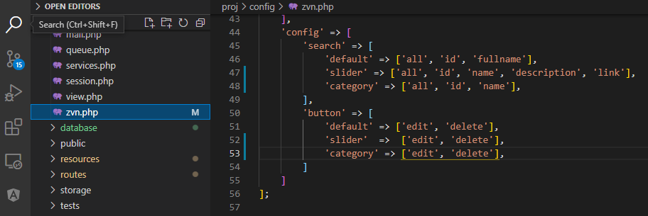

 |  |  |  | Thêm category

 |  |  |  | Thêm category

admin\pages\category\form.blade.php
 | Không cần thumb
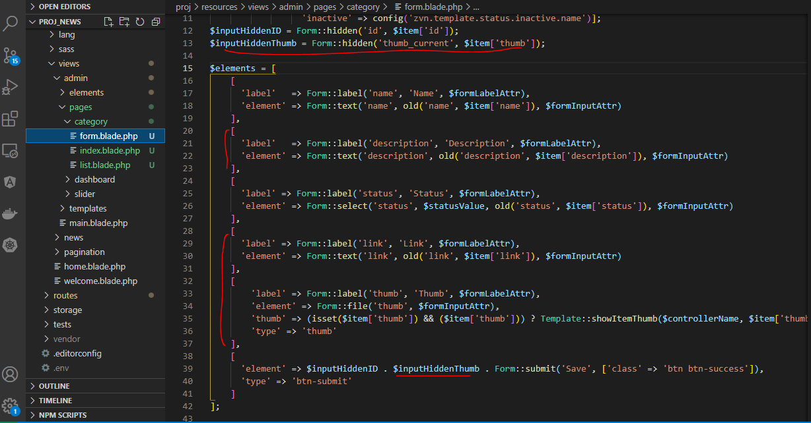

 |  |  |  |  |  | bỏ

 |  |  |  |  |  | bỏ

 |  |  |  |  |  | bỏ

 |  |  |  |  |  | bỏ

Create category table
 | php artisan make:migration create_category_table

 | database\migrations\2022_04_27_145726_create_category_table.php
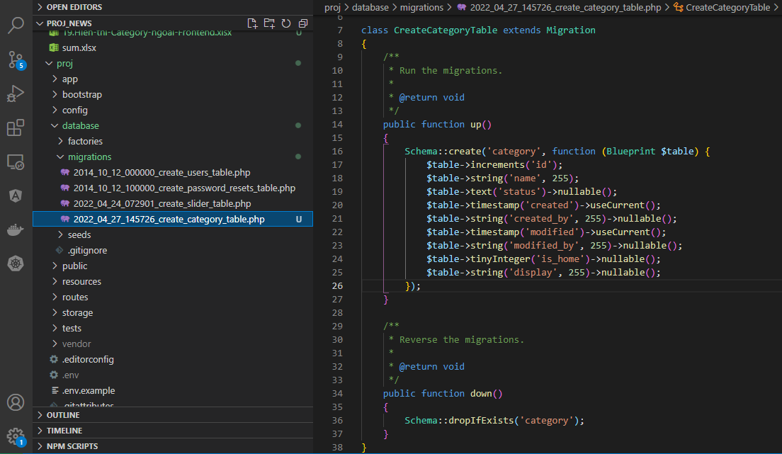

Seed
 | php artisan make:seeder CategoryTableSeeder

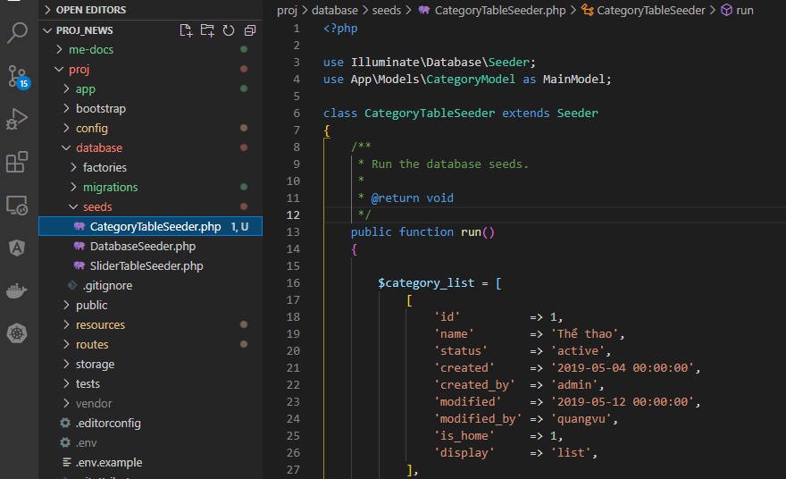

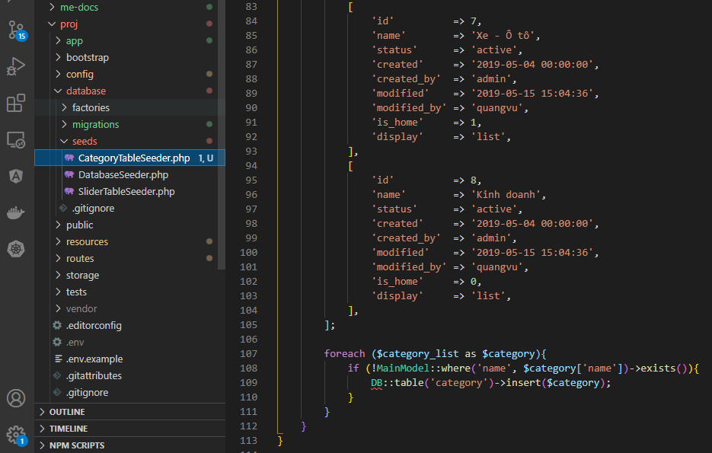

Drop category table
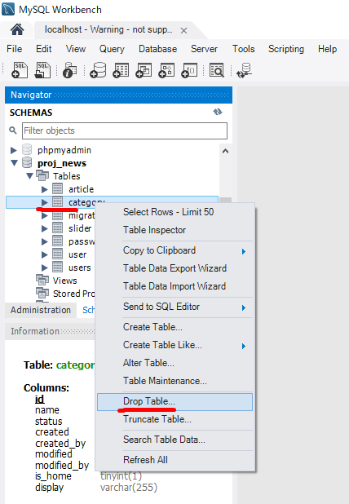

Run migrate
 | php artisan migrate

Run seed
 | php artisan db:seed --class=CategoryTableSeeder

Check database
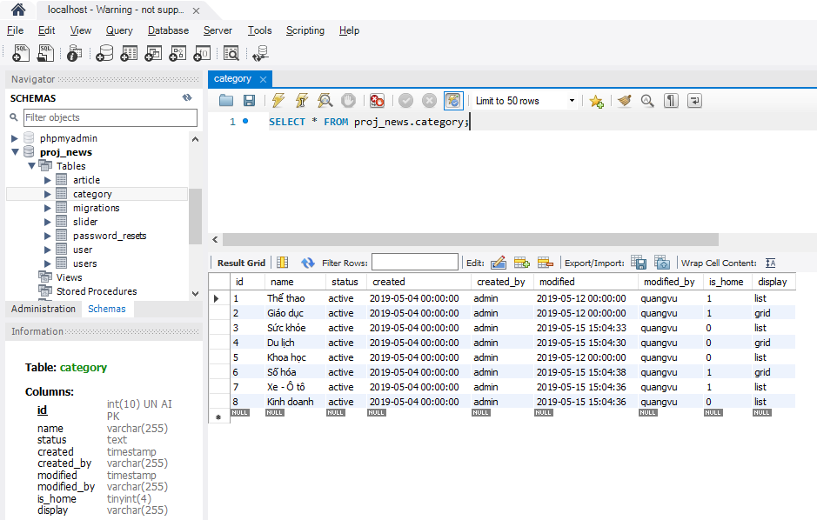

Check brower

frontend
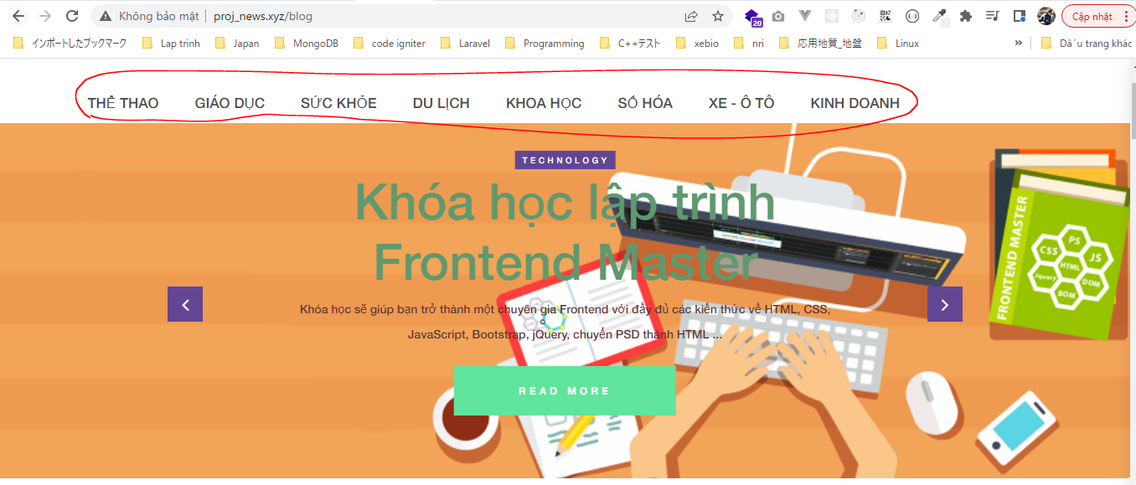
app\Models\CategoryModel.php

app\Helpers\Menu.php

resources\views\news\elements\header.blade.php
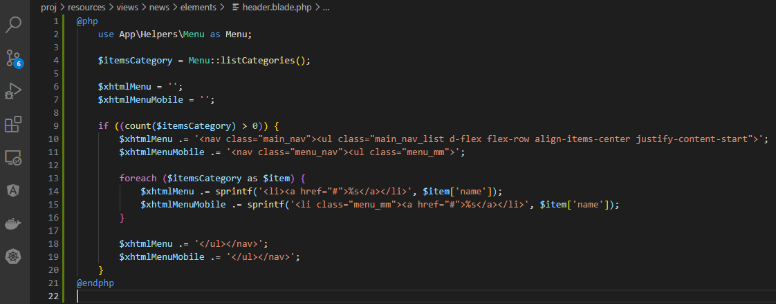

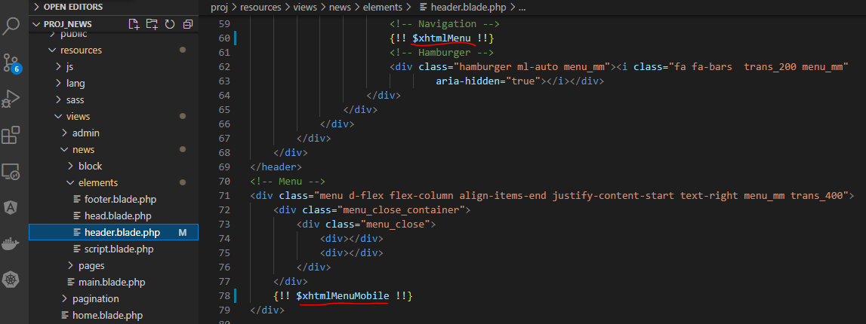

Check browser

